SOP FORMU
 |  | MB3SOP1_DİKEY (RADYAL) SABİT MATKAP KULLANIMI TALİMATI |  |  | İLK YAYIM TARİHİ: 22.04.2025
 |  |  |  |  | REV. TARİHİ: -
 |  |  |  |  | DOK. NO: MB3SOP1
 |  | BAKIM VE TEKNİK OPERASYONLAR |  | SOP | REV.: 0
KAPSAM : Dikey (radyal) sabit matkap kullanımı talimatını kapsar.
DİKKAT! SOP Formunda belirtilen adımların veya ekipmanların dışında çalışma yapmayınız. Farklı bir uygulama ile karşılaştığınızda kesinlikle müdahale etmeyiniz ve mutlaka ilk amirinize bilgi veriniz.
NO | İŞ ADIMI (Prosesin başından sonuna adım adım süreçler anlatılır. Siyah renk ile net ifadeler yazılır.) |  | DİKKAT EDİLECEK HUSUSLAR (Proses adımlarının her birinde Kalite, İş Güvenliği ve Çevre için dikkat edilmesi gereken çok önemli noktalara değinilir. Kaliteye veya Fireye etki edecek konular kırmızı renk, İSGÇ konular mavi renk ile yazılır.) | KULLANILAN EKİPMAN | FOTOĞRAFLAR
1 | İlk önce radyal matkabın aparatlarının ne ise yaradığını öğrenelim. (SOP sonunda fotoğrafta belirtilmiştir.) |  | Ekipmansız kullanılmamalı. Matkap ucu takıldığı zaman kontrol edilmeli. Yanlış kullanım yapılıyosa önlenmeli. Parçanın sabit olduğundan emin olunmalı.
2 | Çalısmaya başlamadan önce, yapılacak iş hakkında düşünülerek,hangi malzemelere matkap ucu,havşa açma ucu vb.) ihtiyacımız olduğu tespit edilir. Ekipman üstü ve çevresi kontrol edilir.Ekipman üzerinde ,yapacağımız iş ile ilgili kullanılmayacak olan malzeme var ise bu malzemeler ortamdan uzaklaştırılır. Ayrıca ekipman üzerinde ve çevresinde metal çapağı vb. gibi malzemeler özellikle temizlenmelidir.Bu temizlik esnasında eldiven kullanılmalıdır. |  | Takılacak uçta bir kırık vb. varsa kullanılmamalı. Ekipmanlarda yırtık varsa yada bolsa değiştirilmeli takılabilir.
3 | Ekipmanın besleme enerjisi fişi ve kablosu,göz koruma kapağı ,kayış kapak sivici,start-stop butonu vb... emniyet sistemleri kontrolü yapılır. Ekipman dikey seviye ayarını kendimize ve yapacağımız ise göre ekipmanı çalıstırmadan ,baskı kolu yardımı ile kontrol edilir,gerekli ise seviye ayarı yapılır |  | Eğer bir kırık bozuk varsa kontrol edilip düzeltilir.
4 | Matkap mandreni gevşetilir.Üzerinde işimize uygun olmayan delik açma malzemesi var ise çıkarılır. İşimizde kullanacağımız malzemeye uygun matkap ucu mandrene yerleştirilerek,mandren sağlam bir şekilde özel anahtarı ile sıkılır.Çalışma esnasında gevşeme olmaması için bu çok önemlidir. İşlem yapılacak olan malzeme ekipman üzerindeki mengeneye sabitlenir. Mengene hizalaması baskı kolu yardımı ile mandren aşağı yönde yavaşça indirilerek yapılır. Mengene hizalamasından emin isek mengene sabitlenir. |  | Dogru kullanımı bilmeden kullanım yapmayınız.
5 | Tüm ayarları tamamladıktan sonra ,işlem yapılacak parça ve mengene sağlam bir şekilde sabitlemesi yapıldığından emin isek matkap koruma camı kapatılır. Kendi güvenliğimiz için mutlaka koruma gözlüklerimizi giymemiz gerekir |  | Parçada eğik krırık varsa dikkat edilmeli.
6 | Matkap fişi besleme prizine bağlı değil ise bağlanır. Matkap start-stop butonu kapağı açılır. Matkap start butonuna ( Üzerinde I yazan ) basılır. Matkap ,üzerindeki sabitlenmiş parça üzerine matkap baskı kolu yavaşça indirilerek ,daha önceden markaladığımız noktaya çok yavaş bir şekilde birkaç defa yumuşak darbeler ile matkap ucu dokundurulur.Ve kol bırakılarak mandrenin yukarı hareket etmesi sağlanır. Bu defa matkap baskı kolu yardımı ile mandren aşagı yönde tekrar hareket ettirilir,daha önceden belirginleştirdiğimiz nokta üzerinde delme işlemi çok aşırı baskı uygulamadan gerçekleştirilir.Bu şlem esnasında gerekli ise matkap durdurularak kayış gergi ayarı yapılmalıdır. Delme işlemi gerçekleşir gerçekleşmez mandren yukarı yönde hareket ettirili |  | Eğer fişte veya prizde herangi bir kaçak varsa kullamım yapılmaz
7 | Delme işlemi tamamlandıktan sonra matkap start-stop butonundan durdurulur, fişi prizden çekilir, parça mengeneden çıkarılır ve çalışma alanı metal talaşlarından temizlenir. |  | Matkap tamamen durmadan parça mengeneden çıkarılmamalıdır.
8 | Matkap ile çalışan hiçbir çalısma arkadaşımıza el şakası vb.. şakalar yapmak. Matkap ile çalışırken bol kıyafetler giymek.Matkap ile çalışmalarda ,matkabın tshirtümüzü veya pantolon paçamızı sararak bize zarar verebileceğini asla unutmamalıyız. Matkap ile çalışmalarda , işlem yapılacak olan parçayı el ile tutma veya gevşek sabitleme., Ekipmanların üzerindeki koruyucu donanınmları çıkarmak veya kullanmamak. Gerekli olan tüm kişisel koruyucu ekipmanlarını giymemek |  | İş yapılan bir ortamda muhabete dalıp iş yapılmaması gerekir.
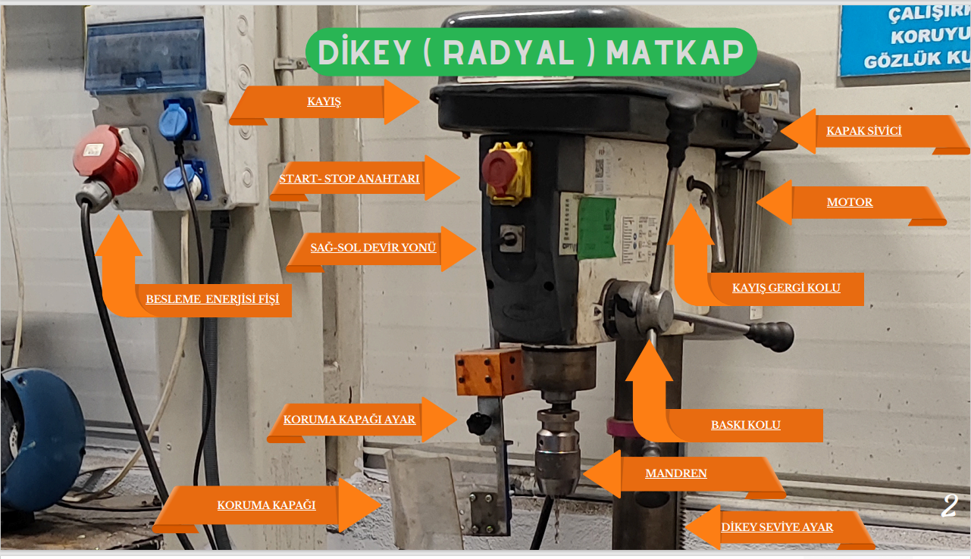
9
10
11
12
13
GEREKLİ EL ALETLERİ |  |  | GEREKLİ YARDIMCI EKİPMANLAR |  | GEREKLİ KİŞİSEL KORUYUCU DONANIMLAR
 |  |  | 3 |  | 5
HAZIRLAYAN |  |  |  |  | ONAYLAYAN
Mehmet Akif UZUN |  |  |  |  | TAYFUN ARIK

